Arbitre
Lieu - date - numéro projet : |  |  |  |  |  |  |  |  |  |  |  |  |  |  |  |  |  | <----- Déployer les colonnes masquées pour le calculateur de zones marquantes (cibles non homologuées FFTA)
Numéro de Cible | Saisie libre des informations de Cible. Reportées depuis l'onglet "Organisateur", si saisies | Choix du type de cible (liste), reporté depuis "Organisateur", si possible |  | Saisie Distances parcours reportées depuis "Organisateur", si possible |  |  | Rappel distances selon choix type |  |  |  | Contrôle saisies distances des piquets |  |  | Contrôle Distances inter-piquets
 |  |  |  |  |  |  | Rouge | Rouge | Bleu | Blanc
 |  |  |  | Rouge | Bleu | Blanc | mini | maxi | maxi | maxi | Rouge | Bleu | Blanc | Rouge | Bleu | Bleu | Blanc
Exemple | A droite grand chène | Petit Animal |  | 13 m | 6 m | 5 m | 5 m | 15 m | 15 m | 15 m | TRUE | TRUE | TRUE | OK |  | OK
1
2
3
4
5
6
7
8
9
10
11
12
13
14
15
16
17
18
19
20
21
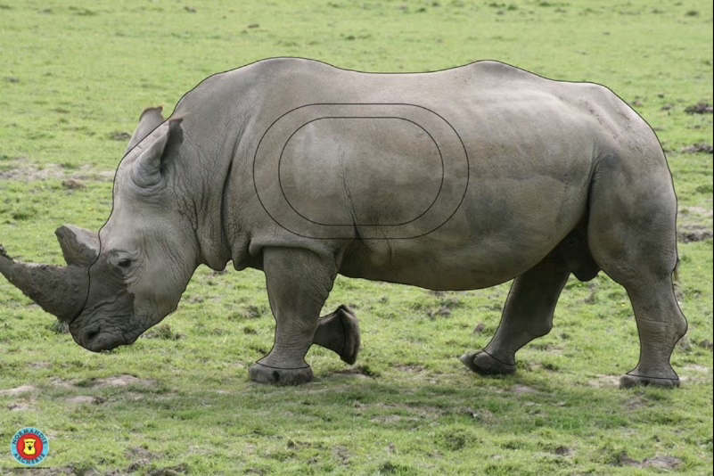
 | Nb réglementaire répartition par type | Nb effectif | Contrôle Nb | Moyenne | Moyenne | Moyenne
Petit Animal | 4 | 0 | manque |  |  |  |  |  |  |  |  |  |  |  |  |  |  | ARBITRE
Petit Gibier | 6 | 0 | manque
Moyen Gibier | 7 | 0 | manque
Grand Gibier | 4 | 0 | manque
 | 21 |  |  | Total | Total | Total
 |  |  |  | 0 m | 0 m | 0 m
 | Fourchette réglementaire Rouge | 525 m | 550 m | manque

